画面イメージ
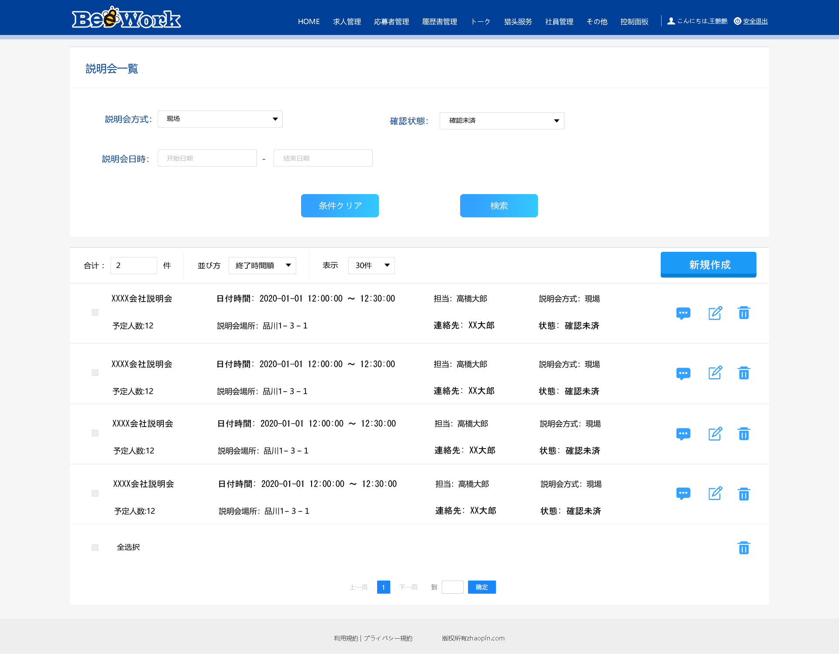
詳細設計書 | 画面名称 | B0601_説明会一覧画面 | システムID | 改訂日 | 2020-09-28
 | 機能名称 |  | システム名称 | 改訂者 | 楊卿赫

画面イメージ

